案例
1> | http://blog.csdn.net/dai451954706/article/details/50464036
 | Hadoop运行任务时一直卡在: INFO mapreduce.Job: Running job

 | <property>
 | <name>yarn.nodemanager.resource.memory-mb</name>
 | <value>20480</value>
 | </property>
 | <property>
 | <name>yarn.scheduler.minimum-allocation-mb</name>
 | <value>2048</value>
 | </property>
 | <property>
 | <name>yarn.nodemanager.vmem-pmem-ratio</name>
 | <value>2.1</value>
 | </property>

2> | 17/10/23 02:07:39 INFO mapreduce.Job: Running job: job_1504105650018_361459
 | 17/10/23 03:09:52 INFO mapreduce.Job: Job job_1504105650018_361459 running in uber mode : false
 | 耗时1小时

 | 10.21日数据，云南省

3> | mapreduce.reduce.memory.mb=5120 |  |  |  |  |  |  |  |  |  |  | 10.5=5*2.1
 | Container [pid=21026,containerID=container_e48_1496824026060_32966_01_011064] is running beyond physical memory limits. Current usage: 5.6 GB of 5 GB physical memory used; 7.4 GB of 10.5 GB virtual memory used. Killing container.
 | Dump of the process-tree for container_e48_1496824026060_32966_01_011064 :
 |  | PID | PPID | PGRPID | SESSID | CMD_NAME | USER_MODE_TIME(MILLIS) | SYSTEM_TIME(MILLIS) | VMEM_USAGE(BYTES) | RSSMEM_USAGE(PAGES) | FULL_CMD_LINE
 |  | 21030 | 21026 | 21026 | 21026 | (java) | 15888 | 1483 | 7794896896 | 1458421 | /usr/java/jdk1.7.0_67-cloudera/bin/java -Djava.net.preferIPv4Stack=true -Dhadoop.metrics.log.level=WARN -Djava.net.preferIPv4Stack=true -Xmx6872367104 -Djava.io.tmpdir=/data09/yarn/nm/usercache/cslinrr/appcache/application_1496824026060_32966/container_e48_1496824026060_32966_01_011064/tmp -Dlog4j.configuration=container-log4j.properties -Dyarn.app.container.log.dir=/data11/yarn/container-logs/application_1496824026060_32966/container_e48_1496824026060_32966_01_011064 -Dyarn.app.container.log.filesize=0 -Dhadoop.root.logger=INFO,CLA -Dhadoop.root.logfile=syslog -Dyarn.app.mapreduce.shuffle.logger=INFO,shuffleCLA -Dyarn.app.mapreduce.shuffle.logfile=syslog.shuffle -Dyarn.app.mapreduce.shuffle.log.filesize=0 -Dyarn.app.mapreduce.shuffle.log.backups=0 org.apache.hadoop.mapred.YarnChild 10.0.172.199 17407 attempt_1496824026060_32966_r_000011_0 52776558144312
 |  | 21026 | 21024 | 21026 | 21026 | (bash) | 0 | 0 | 108658688 | 314 | /bin/bash -c /usr/java/jdk1.7.0_67-cloudera/bin/java -Djava.net.preferIPv4Stack=true -Dhadoop.metrics.log.level=WARN -Djava.net.preferIPv4Stack=true -Xmx6872367104 -Djava.io.tmpdir=/data09/yarn/nm/usercache/cslinrr/appcache/application_1496824026060_32966/container_e48_1496824026060_32966_01_011064/tmp -Dlog4j.configuration=container-log4j.properties -Dyarn.app.container.log.dir=/data11/yarn/container-logs/application_1496824026060_32966/container_e48_1496824026060_32966_01_011064 -Dyarn.app.container.log.filesize=0 -Dhadoop.root.logger=INFO,CLA -Dhadoop.root.logfile=syslog -Dyarn.app.mapreduce.shuffle.logger=INFO,shuffleCLA -Dyarn.app.mapreduce.shuffle.logfile=syslog.shuffle -Dyarn.app.mapreduce.shuffle.log.filesize=0 -Dyarn.app.mapreduce.shuffle.log.backups=0 org.apache.hadoop.mapred.YarnChild 10.0.172.199 17407 attempt_1496824026060_32966_r_000011_0 52776558144312 1>/data11/yarn/container-logs/application_1496824026060_32966/container_e48_1496824026060_32966_01_011064/stdout 2>/data11/yarn/container-logs/application_1496824026060_32966/container_e48_1496824026060_32966_01_011064/stderr

 |  | mapreduce.reduce.shuffle.merge.percent
 |  | mapreduce.reduce.shuffle.parallelcopies

4> | Job job_1504105650018_524876 failed with state FAILED due to: Invalid event TA_TOO_MANY_FETCH_FAILURE on TaskAttempt attempt_1504105650018_524876_m_007476_0

17/11/16 06:56:50 WARN split.JobSplitWriter: Max block location exceeded for split: Paths:/daas/bstl/dpiqixin/hebei/20171115/MBLDPI3G.2017111517_client2006.1510736400895.lzo_deflate:0+141461328,/daas/bstl/dpiqixin/hebei/20171115/MBLDPI3G.2017111520_client2001.1510749006165.lzo_deflate:0+141281305,/daas/bstl/dpiqixin/hebei/20171115/MBLDPI3G.2017111522_client2004.1510754401928.lzo_deflate:0+141781128 Locations:NMA04-305-BigData-030010034.ctc.local:NMA04-305-BigData-030010017.ctc.local:NMA04-305-BigData-030010028.ctc.local:NMA04-305-BigData-030010018.ctc.local:NMA04-305-BigData-030010015.ctc.local:NMA04-305-BigData-030010007.ctc.local:NMA04-305-BigData-030010025.ctc.local:NMA04-305-BigData-030010008.ctc.local:NMA04-305-BigData-030010039.ctc.local:NMA04-305-BigData-030010010.ctc.local:NMA04-305-BigData-030010026.ctc.local:NMA04-305-BigData-030010038.ctc.local:NMA04-305-BigData-030010029.ctc.local:NMA04-305-BigData-030010040.ctc.local:NMA04-305-BigData-030010033.ctc.local:NMA04-305-BigData-030010042.ctc.local:NMA04-305-BigData-030010031.ctc.local:NMA04-305-BigData-030010012.ctc.local:NMA04-305-BigData-030010043.ctc.local:NMA04-305-BigData-030010009.ctc.local:NMA04-305-BigData-030010041.ctc.local:NMA04-305-BigData-030010019.ctc.local:NMA04-305-BigData-030010006.ctc.local:NMA04-305-BigData-030010036.ctc.local:NMA04-305-BigData-030010030.ctc.local:NMA04-305-BigData-030010016.ctc.local:NMA04-305-BigData-030010020.ctc.local:NMA04-305-BigData-030010013.ctc.local:NMA04-305-BigData-030010022.ctc.local:NMA04-305-BigData-030010023.ctc.local:NMA04-305-BigData-030010032.ctc.local:NMA04-305-BigData-030010027.ctc.local:NMA04-305-BigData-030010005.ctc.local:NMA04-305-BigData-030010035.ctc.local:NMA04-305-BigData-030010014.ctc.local:NMA04-305-BigData-030010021.ctc.local:NMA04-305-BigData-030010011.ctc.local:NMA04-305-BigData-030010037.ctc.local:NMA04-305-BigData-030010024.ctc.local:; splitsize: 39 maxsize: 10
5>

 | mapreduce.job.max.split.locations |  |  |  | 默认为10

内存
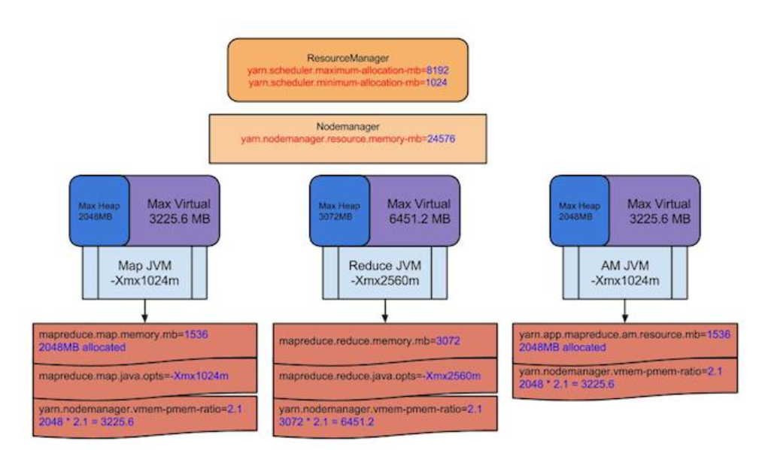
ResourceManager
yarn.scheduler.minimum-allocation-mb=1024M | 最小分配单位
yarn.scheduler.maximum-allocation-mb=8192 | 最大分配单位

NodeManager
yarn.nodemanager.resource.memory-mb=24576

MapTask
mapreduce.map.memory.mb=1536 | 请求1536M
实际分配2048M，因为以1G为单位分配
超出2G，NM会将改Task杀掉

mapreduce.map.java.opts=-Xmx1024m | java程序

当container的内存超出要求的，log将会打印一下信息
Current usage: 2.1gb of 2.0gb physical memory used; 1.6gb of 3.15gb virtual memory used. Killing container.

JVM进程跑在container中，mapreduce.{map|reduce}.java.opts能够通过Xmx设置JVM最大的heap的使用，
一般设置为0.75倍的memory.mb，因为需要为java code，非JVM内存使用等预留些空间

资源分配模型
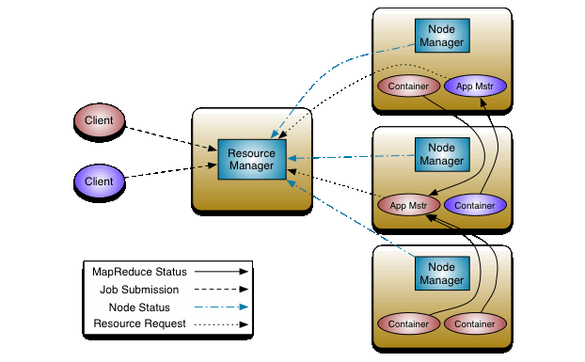

mr-uml
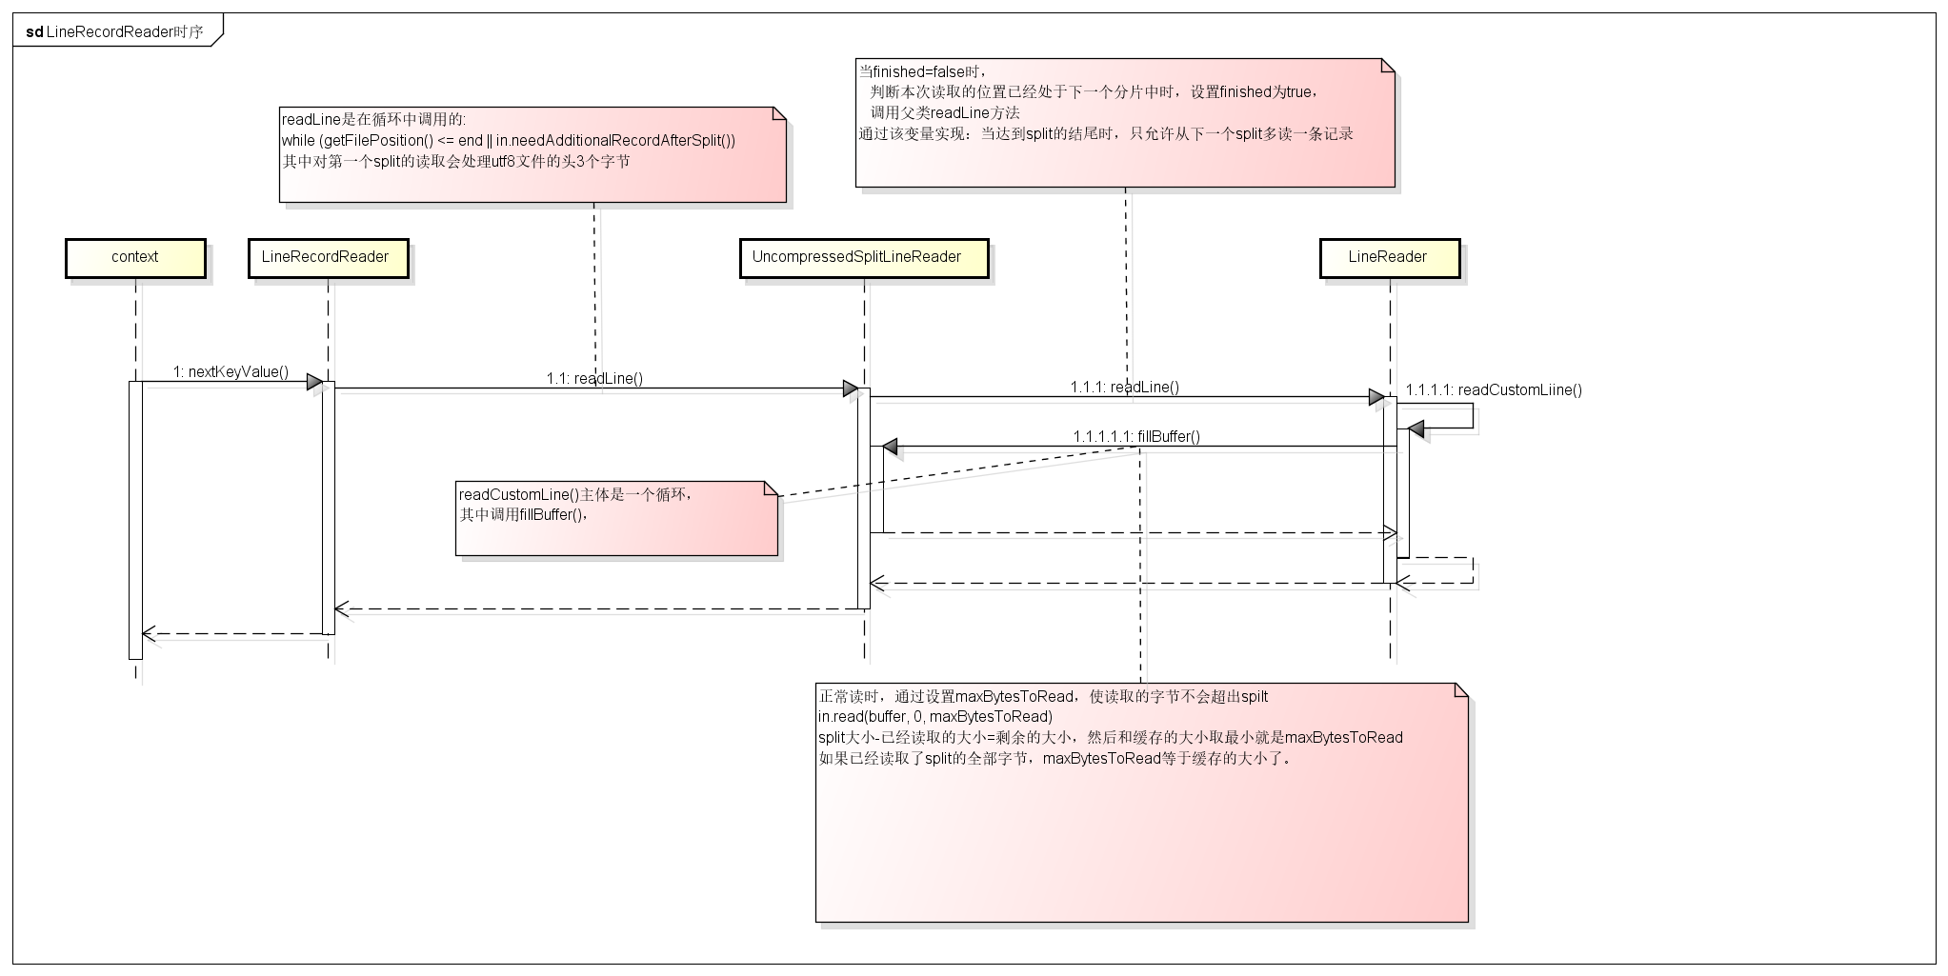

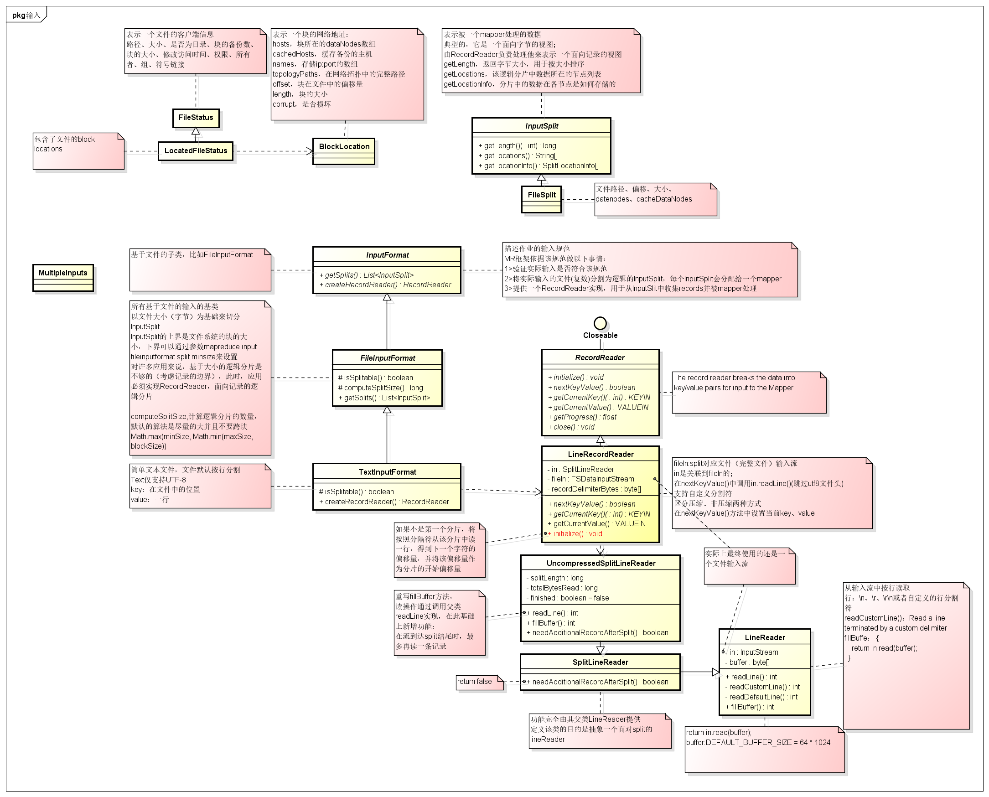

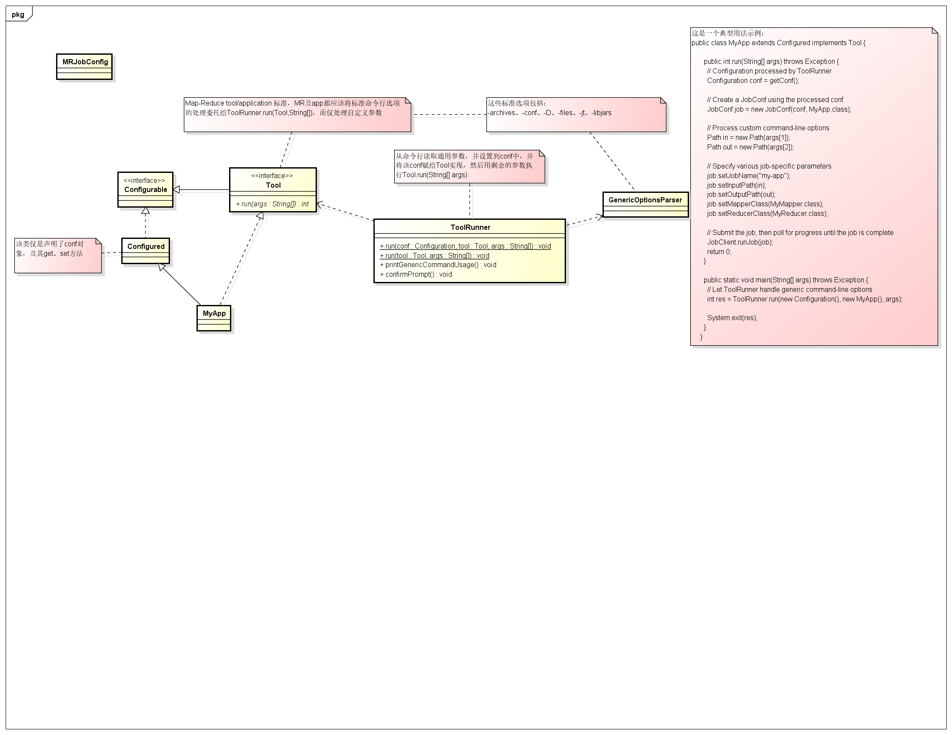

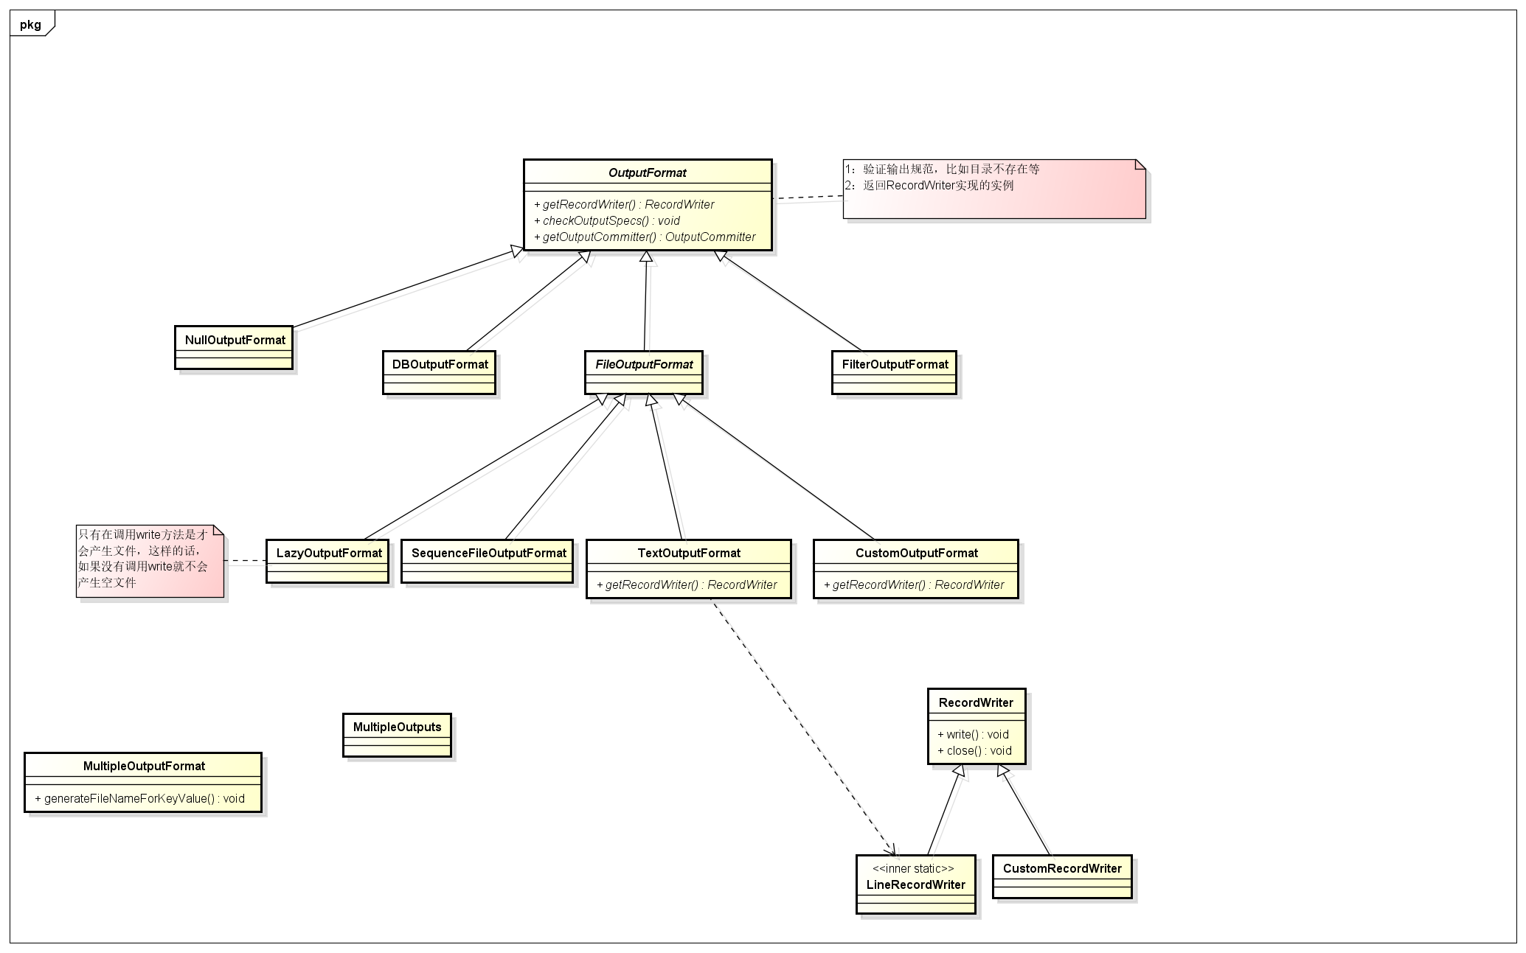

hdfs-uml
